令和2年秋期午後問1
令和2年秋期 午後問1
 | 情報セキュリティ
 | 内部不正による情報漏えいの対策に関する次の記述を読んで，設問1～3に答えよ。
 | A社は，小，中，高校生及び大学受験生向けに通信教育を行っている。
 | A社では，受講生の個人情報や受講履歴などを管理する受講生管理システムと複数の業務システム(以下，A社の各種システムという)をE社のデータセンタで運用している。
 | A社の各種システムの運用管理は，社内のシステム運用管理室で，F社から派遣された技術者(以下，F社技術者という)が行っている。A社のネットワーク構成を図1に示す。
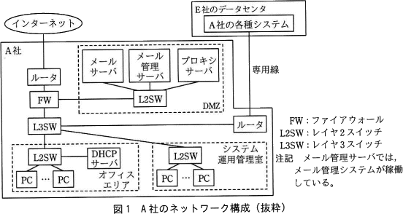

 | メール管理システムは，電子メール(以下，メールという)の誤送信を防止する目的で導入されている。
 | PCから送信されたメールは，メール管理サーバで一旦保留され，送信者によって，宛先，
 | メール本文及び添付ファイルに間違いがないことの確認操作が行われた後に，メールサーバに転送される。
 | インターネットアクセスは，プロキシサーバ経由で行う。プロキシサーバでは，利用者認証は行っていない。
 | PCには，DHCPサーバからIPアドレスなどの情報が付与されている。 A社では，情報セキュリティ担当役員を委員長とする情報セキュリティ委員会によって，
 | 情報セキュリティ管理規程(以下，管理規程という)が整備されている。管理規程の内容を基に，次のように運用されている。
<a>: 秘密
<b>: 権限
 | 保有する情報には，管理規程に基づいて<a>区分を設定し，電子文書や書類に，区分に沿ったマークを表示又は押印して，
 | 誰でも判別できるようにし，区分に応じた取扱方法を定めている。F社技術者を含む社員による，
 | A社の各種システムの操作に関しては，そのシステムの利用者だけに，業務上必要となる最低限の機能を利用できる<b>を付与している。

 | 利用者は，システムが保有する情報を，PCや許可された可搬型記憶媒体にダウンロードできる。
 | 資産価値又は重要度の高い情報の社外への持出しは原則として禁止されているが，
 | 持ち出すことが必要になった場合は，管理者である上司の承認を得た後に持ち出すことができる。
 | 社員は，社外の関係者との間で，添付ファイル付きメールの送受信を行っている。
 | 業務上不要なWebサイトへのアクセスやメールの私的利用は禁止されているが，徹底できていない。

 | 昨今，正社員や派遣社員など，内部者の不正行為による個人情報や営業情報の漏えい事件の報道が後を絶たない。
 | そこで，情報セキュリティ委員会では，内部不正による情報漏えいの追加の対策を実施することを決め，
 | A社の情報セキュリティリーダのB主任に，情報システム部の支援を受けて対策案をまとめるように指示した。

 | 〔現状の調査〕
 | B主任は，まず，内部不正が発生する要因について調査した。
 | 内部不正は，不正のトライアングルと呼ばれる三つの要因(動機，機会，正当化)が揃ったときに，
 | 発生するおそれが増すと言われている。B主任は，IPAの"組織における内部不正防止ガイドライン"に含まれる，
 | "内部不正チェックシート"を利用して問題点の把握を行った。その結果，次の三つの問題があることが判明した。

 | (1) USBメモリなどの可搬型記憶媒体の運用が，管理規程どおりに行われていない。
 | (2) メールや社外のWebサイトの利用が，管理規程どおりに行われていない。
 | (3) 重要情報へのアクセス履歴及び利用者の操作履歴などのログの取得と管理が適切に行われていない。

 | これらの問題への対策を実施することによって，不正のトライアングルの要因の一つである機会が低減されることから，
 | 不正の抑止につながると考えられるので，これらの問題への対策について検討することにした。

 | 〔内部不正に対する技術面での対策〕
 | 問題の(1)については，可搬型記憶媒体の運用を管理規程どおりに行うことが必要である。
 | しかし，許可されていない可搬型記憶媒体に情報をダウンロードするなどの悪意をもった行動に対しては，管理規程だけでは対処できない。
 | そこで，PCの操作ログの取得機能や①デバイス制御機能をもつPC管理システムを導入することにした。
 | 問題の(2)については，メール管理システムとプロキシサーバの設定の見直しで対処することにした。導入済みのメール管理システムの未使用の機能を図2に示す。
下線部①：許可されていない可搬型記憶媒体のPCへの接続を拒否する

 | メール管理システムでは，新たに，図2中の情報漏えい対策機能を有効にする。プロキシサーバでは，URLフィルタリングを稼働させ，
 | 業務上必要なWebサイトをホワイトリストに登録してアクセスを許可し，その他のWebサイトへのアクセスは遮断する。
 | ホワイトリストへの登録は，情報セキュリティ委員会による認定後に情報システム部が行う。
 | ホワイトリストに含まれないWebサイトの中にも，業務上必要となるサイトが存在する可能性があるので，
下線部③：利用したいWebサイトの認定申請
下線部④：ディジタルフォレンジックス
 | ③当該サイトの利用を希望する者がとるべき手段を用意する。

 | 〔ログの取得とメールのアーカイブ〕
 | 問題の(3)の対策として，④プロキシサーバとPC管理システムで全てのログを取得するとともに，新たに，図2中の，メールアーカイブ機能を有効にすることにした。
 | プロキシサーバのログでは，通信が行われた日時，⑤作業者のID，アクセス先IPアドレス，操作内容などが確認できるようになる。
下線部⑤：利用者認証
 | PC管理システムのログでは，PCでの全ての操作内容が把握できるようになる。メールアーカイブでは，
 | 送信されたメール本文及び添付ファイルの内容，送信者及び宛先が特定できるようになる。

下線部⑥：不正を隠し通せないことが分かるから
 | B主任は，これらの検討を基に，(a)PC管理システムの導入，(b)メール管理システムの未使用機能の有効化，
 | (c)プロキシサーバでのURLフィルタリングの稼働と設定の見直し，(d)ログの取得と監視，の四つの対策案をまとめた。
 | また，⑥これらの対策を社内に告知することによって，内部不正を抑止することが期待できるので，
 | 四つの対策の実施と対策内容を社内に告知することを情報セキュリティ委員会に提案し，承認された。

令和2年秋期午後問2
令和2年秋期午後問2
経営戦略
W社は首都圏にあるIT企業である。5年前に設立され，現在の従業員数は約80名である。顧客からは企画提案力と技術力の高さを評価され，業績は好調である。
現在はWeb系システムの受託開発が主体であるが，先端ITを活用した付加価値の高いソフトウェアパッケージの販売事業や
ASP(Application Service Provider)事業を，W社内の先端IT人材の割合を増やすことで新事業として創出するという新たな事業方針を決定している。
この事業方針の実現を図るために，2019年6月に経営企画部のX課長をリーダとする事業戦略策定チームを立ち上げ，
半年間で事業戦略を策定することにした。先端IT人材の確保・育成・定着のためには，多様なワークスタイルの整備が必要である。
ワークスタイルとは，業務内容，就業場所，雇用形態，勤務時間など，従業員が働く上での様々な要素を指す。

〔W社の事業の概要，就業環境及び課題〕
W社の事業の概要，就業環境及び課題は，次のとおりである。
(1) 事業の概要
 | 顧客は法人企業であり，顧客の主な業種は，小売業，不動産業，飲食サービス業である。顧客の業種ごとに組織された三つの事業部がある。
 | 事業部の主な業務内容は，企画，営業，システムの開発及びシステムの保守である。
 | WebポータルやECサイトのシステムの受託開発が中心だが，AIやビッグデータなどを活用したカスタマサポートシステムの受託開発の割合が増えている。
 | 開発案件の事例として，"AIが，蓄積された膨大なカスタマコンタクト履歴情報からカスタマの行動パターンを分析・学習し，当該カスタマに適したサポートを助言する。
 | "，"AIが，カスタマサポートチームのメンバ間の交流状況を分析・学習し，高パフォーマンスを引き出すようにチームに助言する。"がある。
(2) 就業環境
 | 各事業部は，顧客のオフィスの所在地などを勘案して，それぞれ別の賃貸ビルを拠点にしている。
 | 小売業の顧客を担当している事業部は，独自の通販サイトを用いて急成長している顧客からECサイトのシステム開発・保守を受託して，
 | 顧客のオフィスがあるZ駅周辺のビルを賃借している。Z駅には，様々な業種のベンチャ企業が集まり，
 | それらの企業が協業して新しいビジネスモデルを立ち上げる事例がマスコミに幾度も採り上げられ，
 | ベンチャ企業のブランド価値の向上につながっている。

(3) 課題
 | (ⅰ) 人材の確保
 | 過去3年間の従業員の平均採用数は，年間20名程度である。半面，ワークスタイルへの不満を理由に毎年5名程度退職している。
 | 3年後には従業員数を150名に増やす事業方針があるが，W社の知名度が低く，現在の売り手市場の状態も加わって，採用者の確保に苦労している。

下線部①: 新事業の創出につながる機会が失われる
 | (ⅱ) 就業環境の改善
 | 各拠点とも手狭で，会議室数が不足している。さらに，3年後を見据えた十分な規模の就業スペースの確保が必要である。
 | 先端IT人材は，拠点内に自席を固定して活動するのではなく，オープンな環境での活動を好む傾向にあるので，対応が必要である。
 | ①現状の就業環境下では，拠点間の交流機会が少なく，事業部横断的な活動や発想による斬新なアイディアが生み出しづらくなっている。

〔PEST分析とW社への影響の検討〕
 | X課長は，W社の事業戦略を策定するための準備作業として，IT業界を取り巻く外部環境が，中長期的にW社にどのような影響を与えるかを把握するために，
 | 部下のY主任にPEST分析を行うように指示した。PEST分析は，外部環境分析のうち<a>環境分析に用いるフレームワークである。
<a>: マクロ
 | Y主任は，新聞，専門書籍，インターネットなどから各領域に関する情報を入手して，表1を作成した。
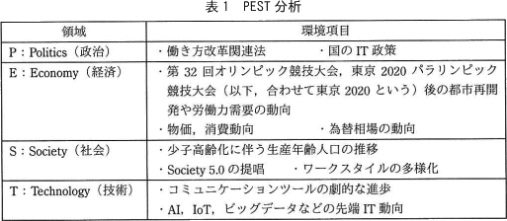

表1で挙げた東京2020後の労働力需要の動向を表2の作成時に除外している。その理由として適切なもの:
スピードが遅い変化だから

<b>: バリューチェーン分析
 | 表1を見たX課長は，Y主任に次の指示をした。
 | PEST分析の特性として，分析する環境項目を絞らないと作業量が膨大になってしまうので，W社の事業と関わる労働力と就業環境に関するものに絞ること。
 | PEST分析による外部環境分析を終了したら，次に内部環境分析を行うこと。
 | その際に用いるフレームワークは，W社内の業務プロセスのつながりなどに基づいて分析する<b>にすること。
 | 内部環境分析にスムーズに着手できるように，あらかじめ絞り込んだ環境項目の内容をブレークダウンした上で，W社への影響を整理しておくこと。

 | Y主任は，X課長の指示を受けて，表2のとおりに整理した。
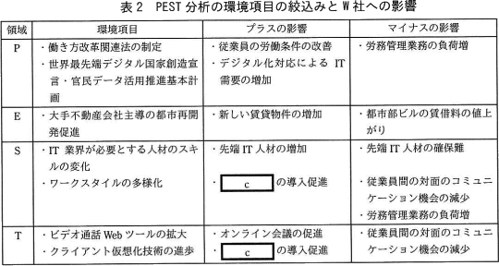

<c>:テレワークの勤務制度

〔事業戦略の策定と施策への展開〕
 | まず，X課長とY主任は，課題への対応に関して，次の方針を立てた。
 | ワークスタイルの多様化に対応すること，及び先端IT企業というブランド価値を向上させることによって，優秀な先端IT人材の確保・定着を促進する。
 | 多様なワークスタイルを整備することによって従業員個人のモチベーションを向上させ，業務のパフォーマンスを改善する。
 | さらに，就業スペースの拡大とともに事業部を越えた従業員間のインフォーマルなコミュニケーションを活性化して，
 | 斬新なアイディアを生み出す就業環境を作り，新事業の創出につなげる。

次に，環境分析の結果と課題への対応方針に基づき，先端IT人材を増やして付加価値の高い製品を開発することで事業拡大を図るという事業戦略を策定した。
先端IT人材を増やすためには従業員同士が対面のコミュニケーションを図れる就業環境とITを活用したコミュニケーション環境を両立させることが有効であると考えた。
また，多様なワークスタイルを整備することも重要だと考えて，次の施策をまとめた。
企業のブランド価値の向上
(1) 新しい拠点への集結
Z駅から徒歩圏内の賃貸ビルに入居し，全従業員を集結する。
これによって，Z駅周辺を拠点とする異業種のベンチャ企業と交流を深め，それらの企業と協業して新事業の創出を目指す。この施策には，②新事業の創出以外の狙いもある。

(2) 新しい就業環境の整備
従業員が自席を固定しないフリーアドレス制を採用する。
様々な形のテーブルや椅子，PC，コーヒーサーバなどを設置し，社内の打合せに自由に利用できるコミュニケーションスペースを設ける。
メール機能，スケジュール機能，オンライン会議機能を統合した企業内コミュニケーションツールを導入し，社外でも社内と同じように働ける就業環境を作る。
インフォーマルなコミュニケーションツールとして，社内SNSを導入する。
これらによって，多様なワークスタイルを支援する就業環境が整備された後，
従業員個人の業務への取組み状況及び③従業員間の交流状況などの情報を，企業内コミュニケーションツールや社内SNSの利用履歴からモニタリングする。
AIが，情報を分析・学習し，高パフォーマンスを引き出すように助言する
(3) 多様なワークスタイルの整備に対応した社内制度の見直し
将来的に，テレワークの勤務制度の導入を検討する。本社業務部門は，関連する社内規程の改定や人事評価方法の見直しを行う。
④テレワークの勤務制度の導入によって，本社業務部門の担当である一部の業務の負荷が増える懸念があるので，対策を検討する。
労務管理

令和2年秋期午後問10
令和2年秋期午後問10
サービスマネジメント
サービスの予算業務及び会計業務に関する次の記述を読んで，設問1～3に答えよ。ただし，新型コロナウイルス感染症の影響は考慮しないものとする。

D社は，中堅の人材教育会社である。主な事業は次の三つである。
(1). 集合教育事業：大学受験や資格取得のための教室で受講する講座(以下，教室講座という)の企画，教材開発及び運営
(2). 通信教育事業：大学受験や資格取得のための自宅などからインターネットで受講する講座(以下，インターネット講座という)の企画，教材開発及び運営
(3). 書籍出版事業：参考書籍の企画，制作，出版及び販売
これらの事業に対して，それぞれ担当する事業部がある。また，D社のシステム部は，
それぞれの事業部を顧客としてITサービスを提供し，事業活動を支援している。システム部が提供するITサービスは，表1のとおりである。

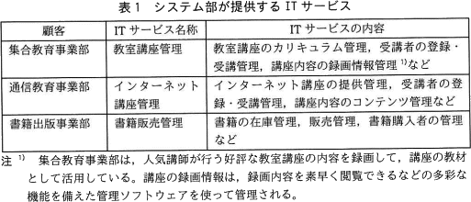

D社の利用者は，高校生から社会人までと幅広いが，少子化や同業他社との競争激化で，利用者数は年々減少傾向にある。特に学生層の利用者数の減少が顕著である。
その中で通信教育事業のインターネット講座だけは，その利便性から受講者数が増加しているが，講座テキストを加工した音声のない静止画による講座(以下，静止画講座という)の提供にとどまっていた。
近年の無線通信の高速化の進展を受けて，受講者からは動画による講座(以下，動画講座という)への要望が高まっている。
動画講座の検討を開始した通信教育事業部のE課長は，システム部のF課長に動画講座システムの実現方法の検討を依頼し，システム部のG主任が担当になった。

〔直接費の割当てと間接費の配賦〕
D社では，システム部をコストセンタと位置付けている。また，D社の管理会計では直接費と間接費を次のように定義している。システム部の費用のうち，
特定の事業部のITサービスで専用に使用されているシステム機器の費用，特定の事業部の指示で実施する作業の費用は，直接費として当該事業部に割り当てる。複数の事業部のITサービスで共用するシステム
機器の費用，システム部管理職の人件費など，直接費以外の費用は，総額を各事業部の売上額で按分して，各事業部に間接費として配賦する。
一部の事業部では，この配賦方式はITサービスの利用実態に沿っていないと，不公平感が高まっていた。
<a>: CMDB（Configuration Management Database）
また，システム部は，ITサービスの提供のために管理する必要のある要素(以下，CIという)を，<a>で管理している。
<a>には，"CIの属性"，"CI間の関係，"CIがどのサービスに使用されているか"などが登録されている。
システム部では，CIが特定の事業部のITサービスで専用に使用されているか，<a>を使って判定し，直接費を算出している。
例えば，教室講座の内容の録画に必要な機器及び管理ソフトウェアは，教室講座管理サービスだけで使用されているCIと判定できるので，
録画に必要な機器や保存に関わる教室講座の録画費用の全額を，集合教育事業部に直接費として割り当てている。

〔動画講座システムの実現〕
G主任は，通信教育事業部とともに，動画講座システムの実現に向けた調査を行った。
動画講座の提供によって，受講者数が1年間で1.5倍程度に増えることが見込まれる。
集合教育事業部の録画情報を有効活用して，現行の静止画講座のコンテンツと組み合わせることで，動画講座のコンテンツが作成できる。
D社では，このようなサービスの変更の実施に先立って，変更要求を変更管理プロセスに提出する。変更管理プロセスでは変更審査会を開催し，
変更要求の実施可否を意思決定する。意思決定では，事業利益，技術的実現性，財務的な影響などを考慮する。
そこで，G主任は，動画講座システムの総所有費用(TCO)の見積りを作成するために，総所有費用の見積項目(抜粋)を表2にまとめた。

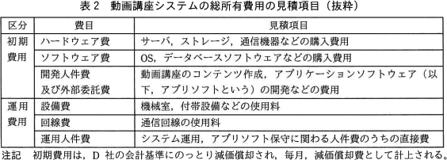

G主任は，システム運用作業及びアプリソフト保守作業についてシステム部内で調査した。その結果，それぞれ作業工数は発生するが，
システム運用作業は機械室の現有オペレータの体制で運用可能であること，アプリソフト保守作業はインターネット講座管理サービスの現有保守担当者の体制で保守可能であることが分かり，
どちらも増員の必要はない，と判断できた。G主任は，それぞれの作業で増員が発生しないので，表2の運用人件費を0円として見積りを作成した。
見積結果を上司のF課長に報告すると，①運用人件費の算出の考え方を見直すように指示された。そこで，G主任は，F課長の指示に従って正しく運用人件費の見積りを再作成した。

作業工数が発生するが，増員が発生しないので費用は0円である

その後，動画講座システムを追加するインターネット講座管理サービスの変更要求に関する変更審査会が開催された。大規模な変更になるので，D社経営会議のメンバが承認者となった。
変更審査会では，業界の動向調査の内容及び動画講座のメリットが説明された。また，動画講座のコンテンツ作成は，集合教育事業部の録画情報を有効活用することで，
費用を抑えることが可能であると説明された。承認者は，技術的実現性に問題がなく，受講者数の拡大によって売上と利益の増加を見込めると判断し，変更要求を承認した。
承認された変更要求に基づき，G主任は，動画講座システムの構築作業を開始した。
なお，変更審査会では，"受講者数の増加傾向を毎月捕捉すること。"との指示があった。G主任は，これを受けて方策を検討した。利用者がITサービスを利用する場合，
まずシステムにログインして認証確認した後に，講座を受講したり，書籍を購入したりする。このとき，利用者がどのサービスを利用したかという履歴が，アクセスログとして記録されている。
そこで，G主任は，アクセスログを使って動画講座の受講者数の増加傾向を捕捉することにした。

〔サービスの予算業務及び会計業務の改善検討〕
F課長は，動画講座システムが来年度から稼働することに決まったので，予算業務として，今年度中に来年度のインターネット講座管理サービスの費用をまとめることにした。
また，動画講座において予算の超過や不採算状況の発生が想定される場合に迅速な対応がとれるように，②KPIを設定して管理していくことにした。
KPIは，毎月，会計業務で扱う実績データの収集後に算定し，評価していく。
受講者数及び費用の計画と実績との差異
F課長は，一部の事業部が抱く間接費の配賦方式への不公平感について，改善する必要があると考えた。
そこで，各事業部の売上額で按分するのではなく，ITサービスの利用実態に応じて按分する方式に変更する方法として，
③アクセスログを使用した間接費の配賦方式を検討することにした。

費用をサービスごとの利用者数で按分(あんぶん)して配賦(はいふ)する

今回のインターネット講座管理サービスの変更に伴って，直接費から間接費に変更されるべき費用の項目を，15字以内で答えよ。
回答例：教室講座の録画費用

動画講座システムの構築及びサービス開始後の運用において発生する費用について，(a)，(b)に答えよ。
a: 表2の初期費用に分類される費用を，解答群の中から全て選び，記号で答えよ。 → ウ、エ
b: 表2の運用費用に分類される費用を，解答群の中から全て選び，記号で答えよ。 → ア、イ
ア: サービス開始後にバージョンアップされたアプリソフトの再インストール費用
イ: サービスの利用者からの問合せに対応する際のサービスデスクの作業費用
ウ: 動画講座システムの構築中に通信教育事業部から要望された追加機能を設計する費用
エ: 動画講座のコンテンツを格納するデータベースサーバを，サービス開始前に購入する費用

参考
配賦とは？
複数の部署や製品にまたがる費用を一定基準で振り分けること

原価計算をする上で重要な考え方となります。
「賦」には「割り当てる」という意味があり、
各部署・製品に経費を「割り当てて配る」から「配賦」と呼びます。

配賦の目的は、大きく2つあります。
1.部署間の費用負担を平等にする
2.各部署に会社全体の利益や費用の意識を持たせる

複数の部署で使用する機器の費用をひとつの部署に振り分けると、費用負担が不平等な状態になり、各部署の原価が正確に算出できません。
そのため、利用する人数の割合や生み出す利益の割合などから決めた基準で配賦を行います。

また、企業を経営する上では、直接利益を生み出す経費だけでなく、管理費や光熱費といった間接費にも目を向けなければなりません。
各部署や店舗のスタッフが経営意識を持つためにも、配賦によって平等に費用を負担する必要があります。

配賦のメリット
より正確な原価計算が可能になること
→正しい原価が算出され、コスト削減や経営改善につながる

配賦と按分の違い
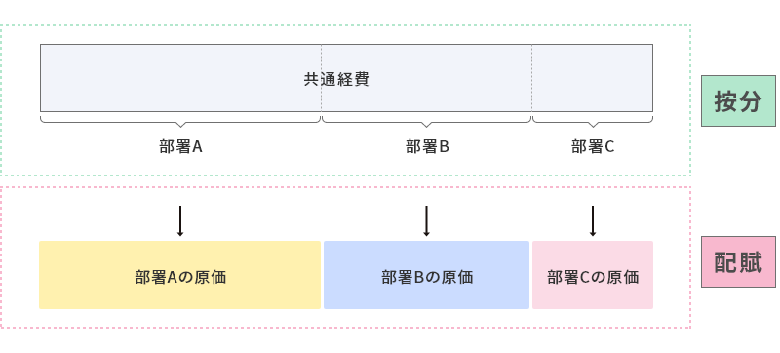

配賦と混同しやすい言葉に「按分（あんぶん）」があります。どちらも「割り振る」ことになりますが、
配賦は「配る」、按分は「分ける」という意味合いです。

配賦は以下のような流れで行います。
1. 配賦基準を決める
2. 配賦率の算出
3. 配賦額の決定

